상품제안서
[지클랜]접이식 넥밴드 선풍기 GNF02F | 상품코드: F24002

 |  |  |  |  |  |  | 02-412-0044 | www.easy1.co.kr
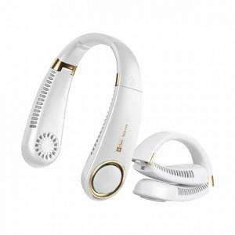 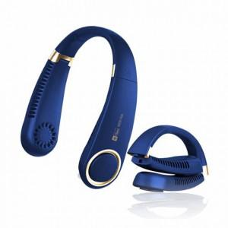 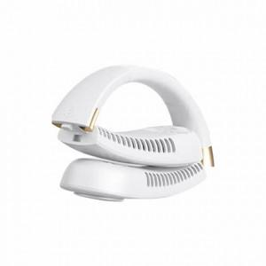

【상세/제작정보】

【인쇄/포장옵션】 | 레이저 / 포장지포장

【공급단가】 | 수량 | 50~ | 100~ | 300~ | 500~ | 1,000~
*VAT별도 | 단가 | 30,000원 | 29,500원 | 28,750원 | 28,250원 | 27,500원

【상품 URL】 | https://dev.easy1.co.kr:443/src/goods_detail.php?gdno=24002

